Tabelle1
 |  |  |  | Solar auf Davits
 |  |  |  |  |  | Menge (Stk) | Dimension
 |  |  |  | Davits / Z-Wineklblech
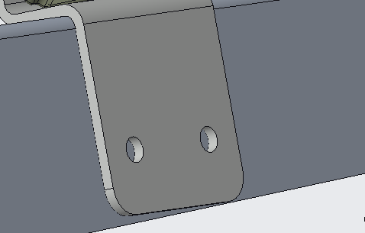
 |  |  |  |  | Schrauben: | 4x2=8 | M8x25
Solar auf Davits
Artikel | Bez. | Menge | Bestell Links/Anmerkungen |  | Beilagscheibe: | 4x2=8 | M8
Laderegler | MPPT 75/15 | 2 | https://www.victronenergy.de/solar-charge-controllers/smartsolar-mppt-75-10-75-15-100-15-100-20
Kabel | 4mm² x 5m | 4 | / |  | Sprengring: | 4x2=8 | M8
Kabel | 2.5mm² x 0.3m | 6 | Kurzschlusssichere Isolierung
Kabel | 50mm² x 5m | 2 | Kurzschlusssichere Isolierung
Sicherung | 13A | 2 | https://www.amazon.de/ABB-2609680-S201-B13-Sicherungsautomat-13A/dp/B000UW2PIS | Z-Winkelblech / 3D-Druckteil
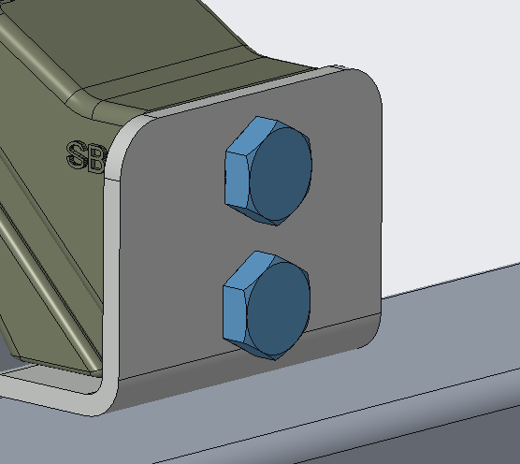
T Winkel |  | 2 | https://www.svb.de/de/edelstahl-t-verbinder.html |  | Schrauben: | 4x2=8 | M10x45
Gelenk |  | 1 | https://www.svb.de/de/endstueck-zur-relingsmontage-schwenkbar-edelstahl.html
90° Winkel |  | 1 | https://www.svb.de/de/edelstahl-winkelstueck.html |  | Beilagscheibe: | 4x2=8 | M10
Feder | Links | 4 | https://webshop.alcomex.de/schenkelfeder-edelstahl-o-3-00x26-00x15-75-mm-tor2130l
Feder | Rechts | 4 | https://webshop.alcomex.de/schenkelfeder-edelstahl-o-3-00x26-00x15-75-mm-tor2130r |  | Sprengring: | 4x2=8 | M10
Rohr | D =20 | 1m | https://www.svb.de/de/edelstahlrohre-v4a.html
Rohr | D=25 | 1m | https://www.svb.de/de/edelstahlrohre-v4a.html |  | Mutter: | 4x2=8 | M10
Solarpanel |  | 2 | https://www.solara.de/deutsch/produkte/solarmodule-mit-rahmen/#S-Serie
 |  |  |  | 3D-Druckteil / Blech
 |  |  |  |  | Schrauben: | 4x1=4 | M8x16

 |  |  |  |  | Beilagscheibe: | 4x1=4 | M8
Solar auf Reling
Artikel | Bez. | Menge | Bestell Links/Anmerkungen |  | Sprengring: | 4x1=4 | M8
End Muffe | D =20 | 2 | https://www.svb.de/de/endstueck-fuer-rohre-edelstahl.html
End Muffe | D=25 | 2 | https://www.svb.de/de/endstueck-fuer-rohre-edelstahl.html | Blech / Solar
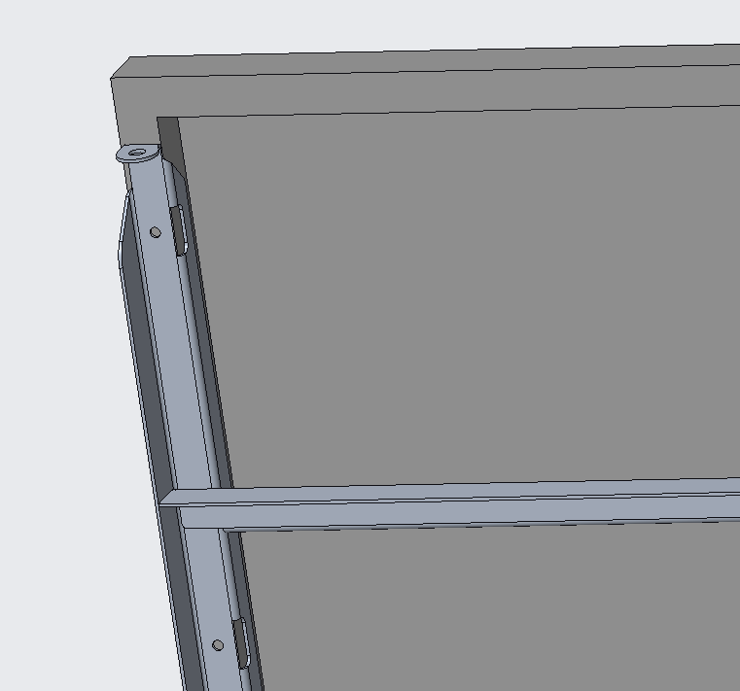
Rohr | D =20 | 1m | https://www.svb.de/de/edelstahlrohre-v4a.html |  | Schrauben: | 2x7=14 | M6x16
Rohr | D=25 | 1m | https://www.svb.de/de/edelstahlrohre-v4a.html
BodenWinkel |  | 4 | https://www.svb.de/de/unterteil-mit-sicherungsbolzen-gerade-edelstahl.html |  | Beilagscheibe: | 2x14=28 | M6
Solarpanel | 1500x680x30 | 2 | https://www.solara.de/deutsch/produkte/solarmodule-mit-rahmen/#S-Serie
Gasfeder | 33317 | 2 | https://www.svb.de/de/ultraflex-gasfedern.html |  | Sprengring: | 2x7=14 | M6

 |  |  |  |  | Mutter: | 2x7=14 | M6

 |  |  |  | Blech / Gewichter
 |  |  |  |  | Schrauben: | 2x4= 8 | M10x25

 |  |  |  |  | Beilagscheibe: | 2x4=8 | M10
Silentwind 400+
Artikel | Bez. | Menge | Bestell Links/Anmerkungen |  | Sprengring: | 2x4=8 | M10
End Muffe | D =20 | 2 | https://www.svb.de/de/endstueck-fuer-rohre-edelstahl.html
 |  |  |  | Z-Wineklblech / Davits
Rohr | D =20 | 1m | https://www.svb.de/de/edelstahlrohre-v4a.html |  | Schrauben: | 2x4= 8 | M3x10_Senk

 |  |  |  |  | Beilagscheibe: | 0

 |  |  |  |  | Sprengring: | 0

 |  |  |  |  | Einpressmuttern: | 4x2=8 | M8
 |  |  |  |  |  | 4x2=8 | M3

